Integration
25.2 Integration
 | Thiết bị có 4 module GPIO_V2, mỗi module hỗ trợ 32 chân GPIO có khả năng cấu hình input/output.
 | Tổng cộng hỗ trợ tối đa 128 chân GPIO, tuy nhiên số lượng thực tế phụ thuộc vào cấu hình và pinmux.
 | Mỗi chân:
 | Có thể dùng để sinh ngắt (interrupt) hoặc tín hiệu đánh thức (wake-up).
 | Có thể được dùng cho giao tiếp bàn phím.
 | Có 2 đường ngắt phục vụ cho hệ thống đa nhân (bi-processor).
 | GPIO0 nằm trong Wakeup domain → có thể dùng để đánh thức hệ thống từ nguồn ngoài.
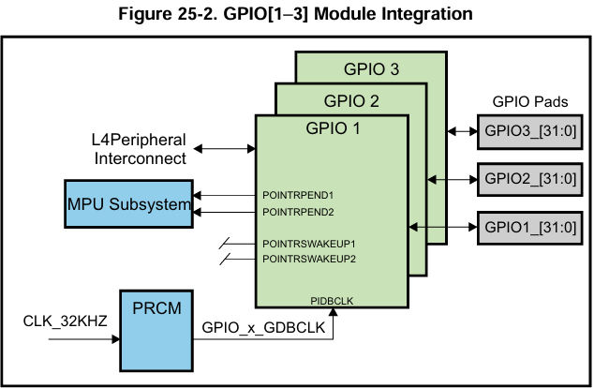
 | GPIO1 đến GPIO3 nằm trong Peripheral domain.
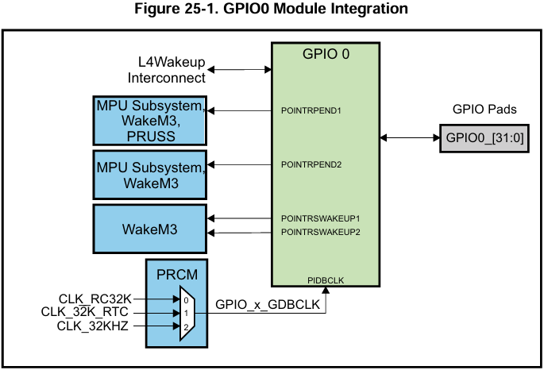

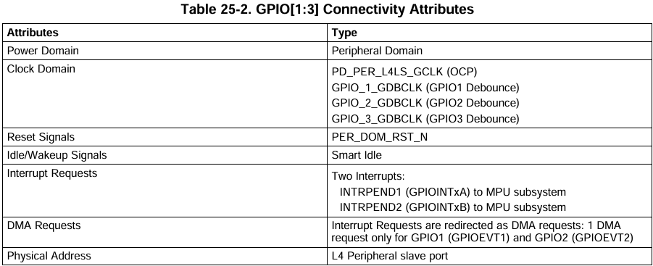
25.2.1 GPIO Connectivity Attributes
 | The general connectivity attributes for the GPIO modules in the deviceare shown in Table 25-1 and Table25-2.
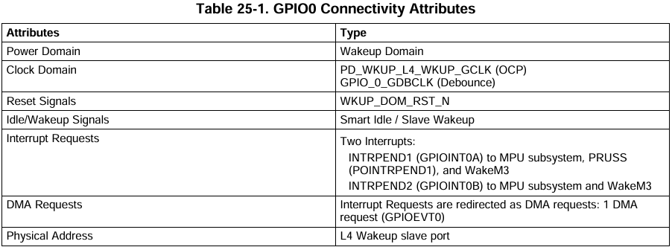

25.2.2 GPIO Clock and Reset Management
 | 🧠 Tổng quan:
 | GPIO module cần 2 loại clock:
 | 1. Functional/Interface clock: dùng cho toàn bộ module và OCP interface.
 | 2. Debounce clock: dùng riêng cho khối debounce (lọc nhiễu khi làm input cho phím/bàn phím).

 | ✅ GPIO0 – Đặc biệt hơn các GPIO khác:
 | Functional clock:
 | Nguồn: CORE_CLKOUTM4 / 2
 | Tên clock: pd_wkup_l4_wkup_gclk
 | Tần số tối đa: 100 MHz

 | Debounce clock: chọn 1 trong 3 nguồn qua thanh ghi CLKSEL_GPIO0_DBCLK:
 | CLK_RC32K – Oscillator nội tần số ~32.768 kHz
 | CLK_32KHZ – Clock từ PLL PERPLL
 | CLK_32K_RTC – Oscillator ngoài

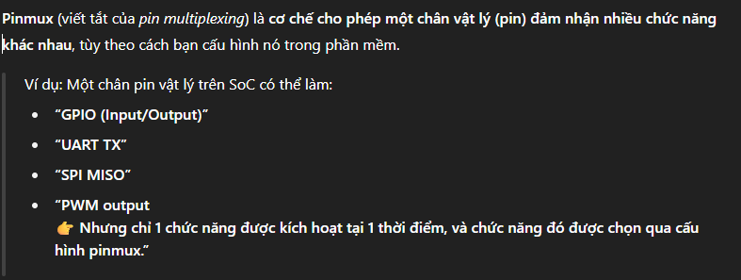
25.2.3 GPIO Pin List
 | ✅ Cấu trúc tổng quát:
 | Mỗi module GPIO cung cấp 32 chân I/O.
 | Tổng cộng: 128 chân GPIO → Từ GPIO0_0 đến GPIO3_31.
 | Tất cả các chân GPIO đều có thể là input hoặc output.
 | Hầu hết các chân này được chia sẻ (multiplexed) với các chức năng khác như UART, SPI, PWM,... và cần cấu hình thông qua pinmux.

GPIO Registers
 | 25.4 GPIO Registers
 |  | 25.4.1 GPIO_REVISION Register
 |  | 25.4.2 GPIO_SYSCONFIGRegister |  | Cấu hình input/output cơ bản
 |  | 25.4.3 GPIO_EOI Register |  | Cấu hình ngắt
 |  | 25.4.4 GPIO_IRQSTATUS_RAW_n Register
 |  | 25.4.5 GPIO_IRQSTATUS_n Register
 |  | 25.4.6 GPIO_IRQSTATUS_SET_n Register
 |  | 25.4.7 GPIO_IRQSTATUS_CLR_n Register
 |  | 25.4.8 GPIO_SYSSTATUS Register
 |  | 25.4.9 GPIO_CTRLRegister
 |  | 25.4.10 GPIO_OERegister
 |  | 25.4.11 GPIO_DATAIN Register
 |  | 25.4.12 GPIO_DATAOUT Register
 |  | 25.4.13 GPIO_LEVELDETECT0 Register
 |  | 25.4.14 GPIO_LEVELDETECT1 Register
 |  | 25.4.15 GPIO_RISINGDETECT Register
 |  | 25.4.16 GPIO_FALLINGDETECT Register
 |  | 25.4.17 GPIO_DEBOUNCENABLE Register
 |  | 25.4.18 GPIO_DEBOUNCINGTIME Register
 |  | 25.4.19 GPIO_CLEARDATAOUT Register
 |  | 25.4.20 GPIO_SETDATAOUT Register

25.4.10 GPIO_OERegister
 | ✅ Mục đích của GPIO_OE (Output Enable Register)
 |  | Đây là thanh ghi dùng để cấu hình hướng của từng chân GPIO:
 |  | 0 → cấu hình output
 |  | 1 → cấu hình input
 | ⚙️ Cách hoạt động
 |  | Tương ứng với 32 chân GPIO trong mỗi bank (GPIO0 → GPIO3), thanh ghi này có 32 bit: OUTPUTEN[31:0].
 |  | Bit = 0: Chân tương ứng hoạt động ở chế độ output (cho phép ghi dữ liệu ra ngoài).
 |  | Bit = 1: Chân tương ứng hoạt động ở chế độ input (chỉ đọc dữ liệu đầu vào).
 | 🛠️ Reset Behavior
 |  | Mặc định sau reset: tất cả các bit đều = 1 (tức là tất cả GPIO là input), đảm bảo an toàn.
 |  | Giá trị mặc định: 0xFFFFFFFF
 | 📝 Ví dụ lập trình (giả định dùng GPIO1_28 làm output):

25.4.11 GPIO_DATAIN Register
 | ✅ Mục đích của GPIO_DATAIN
 |  | Đọc trạng thái logic (high/low) hiện tại của các chân GPIO đang cấu hình là input.
 |  | Là read-only register, ứng với từng bit là từng chân GPIO.
 | ⚙️ Chi tiết hoạt động
 |  | Thanh ghi 32-bit: mỗi bit tương ứng với 1 chân GPIO từ GPIOx_0 đến GPIOx_31.
 |  |  | 1: mức logic cao (high)
 |  |  | 0: mức logic thấp (low)
 |  | Dữ liệu được lấy mẫu đồng bộ với xung interface clock, và sẽ mất 2 hoặc 3 chu kỳ OCP để phản ánh thay đổi trên chân vào thanh ghi (tùy vào cấu hình AUTOIDLE).
 | ⏱️ Độ trễ khi đọc (latency)
 |  | Nếu AUTOIDLE = 1 (trong GPIO_SYSCONFIG): độ trễ 3 chu kỳ OCP.
 |  | Nếu AUTOIDLE = 0: độ trễ 2 chu kỳ OCP.
 | 📝 Ví dụ đọc giá trị chân GPIO1_28

25.4.12 GPIO_DATAOUT Register
 | ✅ Mục đích của GPIO_DATAOUT
 |  | Dùng để điều khiển mức logic của các chân GPIO được cấu hình là output (qua GPIO_OE).
 |  | Là thanh ghi read/write 32-bit, mỗi bit tương ứng với 1 chân GPIO.
 | ⚙️ Hoạt động
 |  | Viết giá trị 1 vào bit n: đưa mức logic cao ra chân GPIOx_n.
 |  | Viết giá trị 0 vào bit n: đưa mức logic thấp ra chân GPIOx_n.
 |  | Chỉ có hiệu lực khi chân đó đang là output (tức bit n trong GPIO_OE = 0).
 | 🆚 SETDATAOUT và CLEARDATAOUT
 |  | Có thể dùng thanh ghi GPIO_SETDATAOUT để set bit = 1, và GPIO_CLEARDATAOUT để clear bit = 0 – cách này tiện hơn nếu không muốn thao tác toàn bộ thanh ghi DATAOUT.
 | 📝 Ví dụ điều khiển GPIO1_28 output
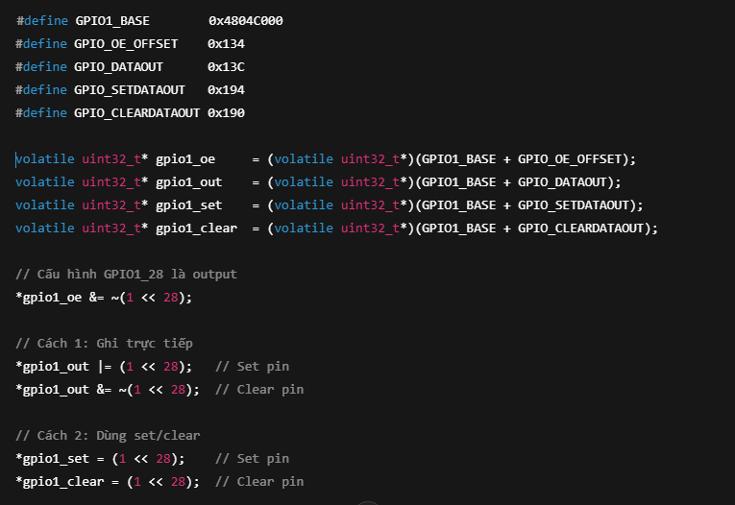

25.4.19 GPIO_CLEARDATAOUT Register
25.4.20 GPIO_SETDATAOUT Register
 | ⚙️ GPIO_SETDATAOUT (Offset: 0x194)
 |  | Ghi 1 vào bit n: set bit n trong GPIO_DATAOUT = 1 → đưa mức logic cao ra GPIOx_n.
 |  | Ghi 0 vào bit n: không ảnh hưởng gì.
 |  | *gpio1_set = (1 << 28); // GPIO1_28 output = 1
 | ⚙️ GPIO_CLEARDATAOUT (Offset: 0x190)
 |  | Ghi 1 vào bit n: clear bit n trong GPIO_DATAOUT = 0 → đưa mức logic thấp ra GPIOx_n.
 |  | Ghi 0 vào bit n: không ảnh hưởng gì.
 |  | *gpio1_clear = (1 << 28); // GPIO1_28 output = 0

